界面&功能
境界 |  |  |  |  | 功能规则

1
 | 功能入口
 | 主界面点击境界功能按钮打开
 | 境界修炼界面

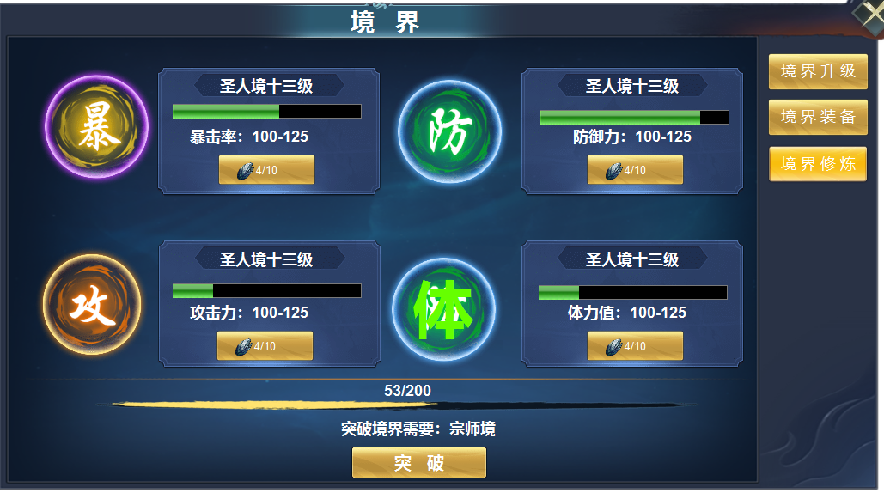
2

3
 |  | 1 | 一级框及关闭按钮 |  | 1 | 修炼界面
 |  | 2 | 一级页签及选中状态 |  |  | ▶ | 主界面点击境界按钮，点击一级页签展开。关闭则关闭全部界面
 |  | 3 | 详情 |  | 2 | 一级页签
 |  |  | ▶ | 四个不同颜色的属性图案 |  | ▶ | 点击页签有选中状态，左侧展开详情。
 |  |  | ▶ | 文字底框，按钮，进度条 | 3 | 详情
 |  | 4 | 分割线，进度条，按钮 |  |  | ▶ | 显示属性字图案，表示此处升级的是相应的属性。
 |  |  |  |  |  | ▶ | 显示当前属性的等级，进度条，属性，升级按钮，升级消耗。
 |  |  |  |  |  | ▶ | 材料不足时显示：材料不足，进度条满时显示：境界内已满级
 |  |  |  |  |  | ▶ | 进度条没有百分比，四个进度条的次数综合等于下方突破的数字综合。
 |  |  |  |  |  | ▶ | 最后一个境界满级后，按钮隐藏，并显示文字：已达最高等级
 |  |  |  |  | 4 | 突破
 |  |  |  |  |  | ▶ | 显示进度条，进度条总数字等于上面四个属性进度条数值总和。
 |  |  |  |  |  | ▶ | 进度条不满时点击突破按钮显示：进度未完成。境界不足时显示：请先提升境界。
 |  |  |  |  |  | ▶ | 突破需满足两个条件，进度条满，境界先达标
4
 |  |  |  |  |  | ▶ | 功能开放时即是第一个境界武者境，达到最后一个境界时，突破按钮和突破需要隐藏，只保留进度条

参考图
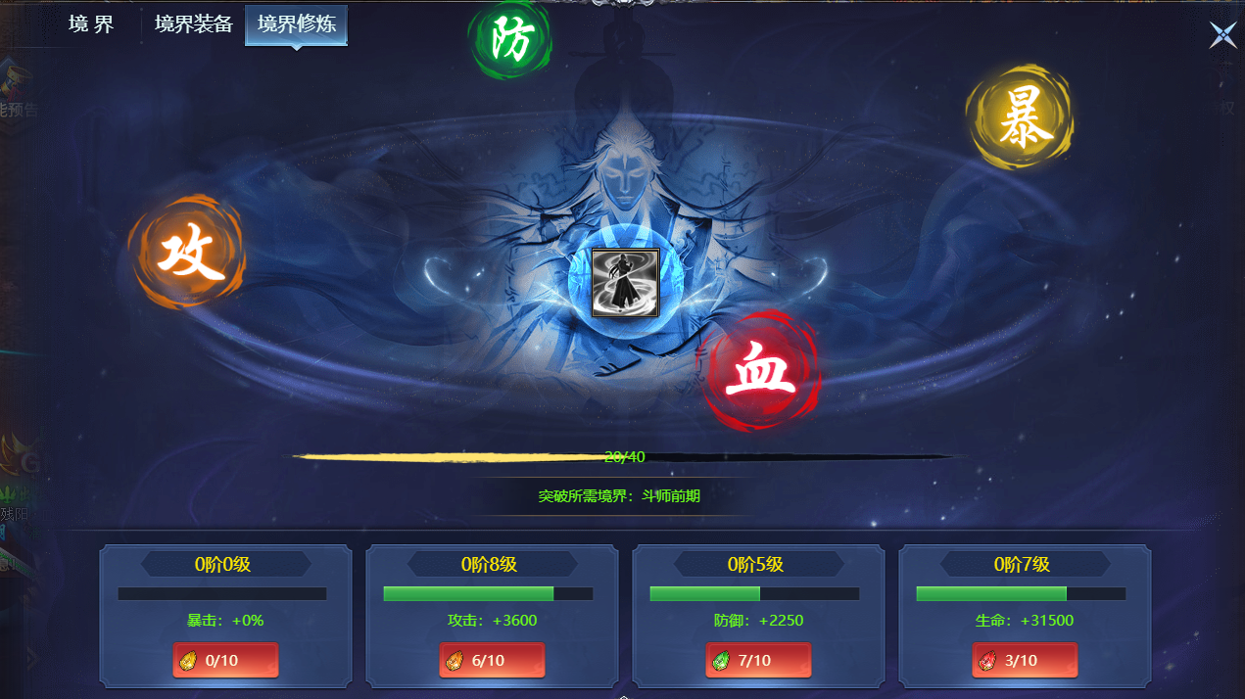
参考图

